prijslijst winkels
DENDAUW FILIP
 |  |  | Zuidstraat 23
 |  |  | 8770 Ingelmunster
 |  |  | Fax: 056/66 69 48
 |  |  | Gsm: 0472/261077
 |  |  | dendauw.filip@gmail.com
Btw.: BE 0676 283 307 Rek:738-6061240-23 EU-plantenpaspoort: BE-DG4 REG.NR 45410

Naam/nom:………………………………………………………………………… |  |  | Datum:……………………….

soort | prijs |  | kleur | aantal | Totaal
CHRYSANTEN - POMPONNETTES
 |  |  | white |  | 0.00 €
 |  |  | yellow |  | 0.00 €
* Groot - Grand D55+- |  | (10stuks per laag) | pink |  | 0.00 €
 |  | (48stuks per kar) | purple |  | 0.00 €
 |  |  | orange |  | 0.00 €
 |  |  | red |  | 0.00 €
 |  |  | white |  | 0.00 €
 |  |  | yellow |  | 0.00 €
* Midden - Moyen D50+- |  | (12stuks per laag) | pink |  | 0.00 €
 |  | (48stuks per kar) | purple |  | 0.00 €
 |  |  | orange |  | 0.00 €
 |  |  | red |  | 0.00 €
 |  | NIEUW !!! | pistache |  | 0.00 €
 |  |  | white |  | 0.00 €
 |  |  | yellow |  | 0.00 €
* Klein - Petite D40+- |  | (18stuks per laag) | pink |  | 0.00 €
 |  | (72stuks per kar) | purple |  | 0.00 €
 |  |  | orange |  | 0.00 €
 |  |  | red |  | 0.00 €
* Carnaval/Mixed colors | uitverkocht | (12st/laag 48st/kar) | carnaval
 |  |  | mix |  | 0.00 €
* Bakjes - Jardinaire |  | (9stuks per laag) | mix/carnaval | verkocht
 |  | (36stuks per kar) |  |  | 0.00 €
 |  |  |  |  | 0.00 €
* Schaal 23 |  | (15stuks per laag) | mix |  | 0.00 €
 |  | (45stuks per kar) | mix/carnaval |  | 0.00 €
 |  |  |  |  | 0.00 €
 |  |  |  |  | 0
CHRYSANT GEPLOZEN - CHRYSANTèMES à GROSSES FLEURS |  |  |  |  | 0
 |  |  | white |  | 0.00 €
* 4-6 bloemen - fleurs |  | (18stuks per laag) | yellow |  | 0.00 €
 |  | (54stuks per kar) | orange |  | 0.00 €
 |  |  | purple |  | 0.00 €
 |  |  | white
* 7+ bloemen -fleurs |  | (15stuks per laag) | yellow |  | 0.00 €
* 10+ bloemen - fleurs |  | (45stuks per kar) | orange |  | 0.00 €
 |  |  | purple |  | 0.00 €
 |  |  |  |  | 0
 |  |  |  |  | 0
VERDUISTERDE POTCHRYSANT GEPLOZEN / CULTURE DIRIGéES |  |  |  |  | 0
 |  |  | white |  | 0.00 €
* Schaal 23 / 7bloemen - fleurs |  | (15stuks per laag) | yellow |  | 0.00 €
UITVERKOCHT |  | (60stuks per kar) | orange |  | 0.00 €
 |  |  | purple |  | 0.00 €
 |  |  | white
* Schaal 27 / 9bloemen - fleurs |  | (10stuks per laag) | yellow
UITVERKOCHT |  | (40stuks per kar) | orange
 |  |  | purple
 |  |  | white |  | 0.00 €
* Pot 2l / 5bloemen - fleurs |  | (25stuks per laag) | yellow |  | 0.00 €
 |  | (100stuks per kar) | orange |  | 0.00 €
 |  |  | purple |  | 0.00 €
 |  |  |  |  | 0.00 €
 |  |  |  | totaal: | 0.00 €

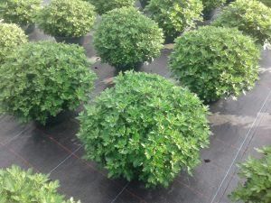
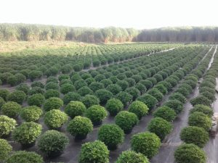

Chrysanten in schaal 23cm
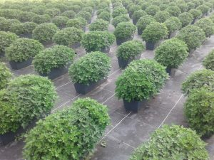
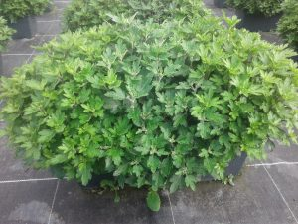

Bloembakjes tricolor 45cm
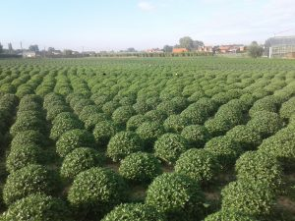
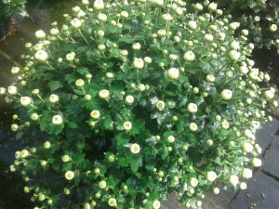

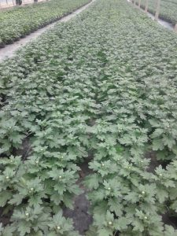
Potchrysanten diam 50+ potmaat 19cm

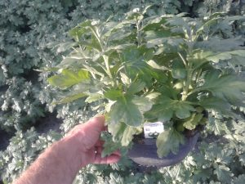

Geplozen chrysanten dirigee 7bloemen schaal 23cm
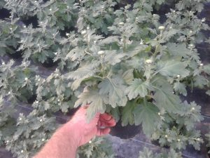

Geplozen chrysanten dirigee 5 bloemen pot 17cm

